Лист1
РАБОЧИЙ ТЕХНИЧЕСКИЙ ОТЧЕТ |  |  |  |  | НОМЕР: 2020 09 GN 018
 |  |  |  |  | ДАТА: 07.09.2020
Наименование предприятия |  |  |  | ООО "SITORA AVTO SAVDO"
Ф.И.О. составившего отчет |  |  |  | Нарзиев Равшан
Номер телефона с кодом города |  |  |  | 91 400 86 46
Модель |  |  | Идентификационный номер автомобиля |  | Пробег | Дата продажи
Ласетти |  |  | XWB5V31BVKA550681 |  | 16792 | 2019-06-11
Обстоятельства при которых обнаружена проблема |  |  |  | Описание проблемы
 |  |  |  | Mijoz mashinasining tarpediya panela va o'ng tomon oldin eshik opshipkalari va o'ng tomon orqa eshik opshipkalarida nuqsonlari bor. Ushbu kamchiliklarni bartaraf qilib berishingizni so'rayman deb shikoyat qilib keldi.
А. |  | Автомобиль стоял, двигатель не работал
В. | Автомобиль находился в движении: |  |  | Информация относительно проблемы (Приложить чертеж или фотграфию неисправности)
 |  | При торможении
 |  | При переходе от ускорения к накату
 |  | При переключение на задний ход |  | 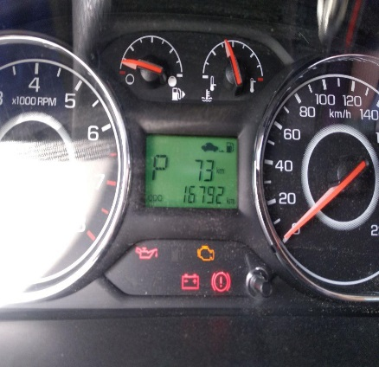 | 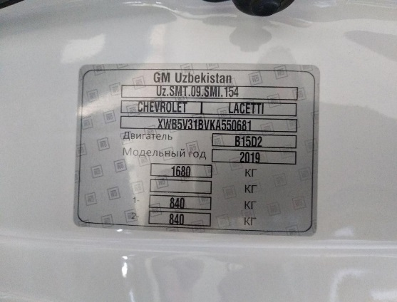
 |  | При повороте
 |  | При ускорении
 |  | При замедлении
 |  | При ______ оборотах в минут
 |  | При любой скорости
 |  | На неровной дороге
 |  | На _____ передаче
С. | При использовании:
 |  | Тормозов |  | 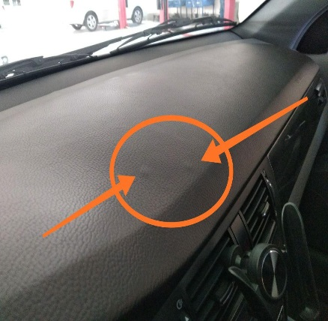 | 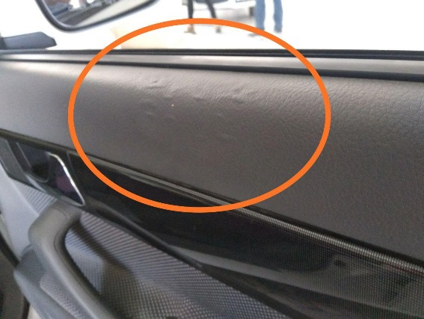
 |  | При повороте руля
 |  | При выключении сцепления
 |  | Обогревателя / кондиционера
 |  | При работе стеклоочистит / омывателя
 |  | При включении радио / CD проигрыват
 |  | Обогревателя заднего стекла
 |  | Прочее
D. | При работе двигателя:
 |  | При запуске |  | 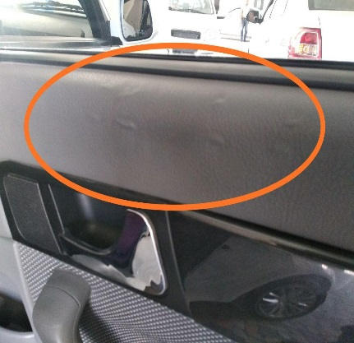 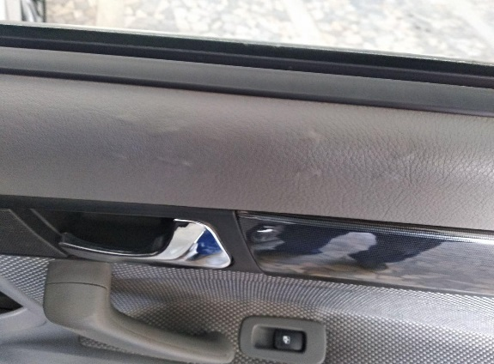
 |  | При прогреве
 |  | На холотом ходу
 |  | При горячем двигателе
E. | Возникает:
 |  | При ускорении
 |  | При высоких оборотах двигателя
 |  | При большой скорости
 |  | При большой загрузке багажника
F. | Когда случается по времени: |  |  | Информация о проблемной детали
 |  | Всегда |  | Номер детали по каталогу: | Panela – / олд обшивка / орка обшивка.
 |  | Иногда |  | Наименование детали: | 96615646 / 42614255 / 96864440
 |  | После _____ км движения |  | Название поставщика: | GM Korea
 |  | После _____ минут езды |  | LOT № детали:
Действия инженера по гарантии дилерского предприятия |  |  |  | Biz ushbu avtomashina tarpediya panela va eshik opshipkalarni tekshirib ko'rganimizda hech qanday tashqi tasir yetmaganli paneli va opshipkalarda nuqsonlar borligi aniqlandi.

Ответственный Отдел по принятию мер и исследованию проблемы

 |  |  |  | (заполняется со стороны Отдела Гарантии качества АО "Uz Auto Motors")

